Лист1
 |  |  |  | Магазин «Бисер, Бусинка, Страз» чешский бисер оптом, с доставкой по России http://biser-businka-strass-18.com http://okeanbusin.ru |  |  |  | опт: +7 499 157-65-90 опт: +7 499 157-31-51 заказ отправлять на: optotdel18@yandex.ru

Бланк-заказа: |  |  |  | Бусины CzechMates Bricks, Чехия
ФИО, организация, адрес:
Контактный телефон:
 |  |  |  |  | Валюта расчёта: Доллар |  |  |  |  | Наличие | 0.00
 |  |  |  |  |  |  | $- | $- | $-
Картинка | П/ № | Артикул | Цвет | размер | Упаковка | Розничная цена | Цена при покупке только бусин на сумму: |  |  |  | Заказ 1 ед.=1уп.
 |  |  |  |  |  |  | от 5 000р | От 10000 руб | От 15 000руб
 |  |  |  |  |  |  | Цена при покупке вместе с бисером:
 |  |  |  |  |  |  | от 10 до 30 кг | от 30 до 50 кг | от 50 кг

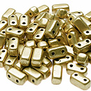 | 01 | K0171 | Matte - Metallic Flax | 3x6 мм 2 отв. 0,8 мм | 10 гр. ~85-86 шт. | 342.00 | $3.65 | $3.19 | $2.74
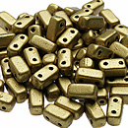 | 02 | K0172 | Matte - Metallic Flax | 3x6 мм 2 отв. 0,8 мм | 10 гр. ~85-86 шт. | 297.00 | $3.17 | $2.77 | $2.38
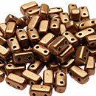 | 03 | K0173 | Matte - Metallic Flax | 3x6 мм 2 отв. 0,8 мм | 10 гр. ~85-86 шт. | 297.00 | $3.17 | $2.77 | $2.38
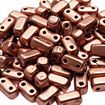 | 04 | K0177 | Matte Metallic Cooper | 3x6 мм 2 отв. 0,8 мм | 10 гр. ~85-86 шт. | 297.00 | $3.17 | $2.77 | $2.38
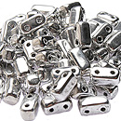 | 05 | S00030 | Silver | 3x6 мм 2 отв. 0,8 мм | 10 гр. ~85-86 шт. | 342.00 | $3.65 | $3.19 | $2.74
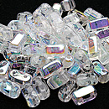 | 06 | X00030 | Crystal AB | 3x6 мм 2 отв. 0,8 мм | 10 гр. ~85-86 шт. | 297.00 | $3.17 | $2.77 | $2.38
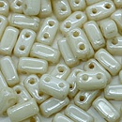 | 07 | LC02010 | Luster Opaque Champagne | 3x6 мм 2 отв. 0,8 мм | 10 гр. ~85-86 шт. | 297.00 | $3.17 | $2.77 | $2.38
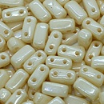 | 08 | LC03000 | Opaque Luster Champagne | 3x6 мм 2 отв. 0,8 мм | 10 гр. ~85-86 шт. | 297.00 | $3.17 | $2.77 | $2.38
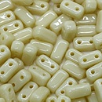 | 09 | 13010 | opaque Light Beige | 3x6 мм 2 отв. 0,8 мм | 10 гр. ~85-86 шт. | 342.00 | $3.65 | $3.19 | $2.74
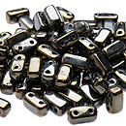 | 10 | 21415JT | Iris Brown | 3x6 мм 2 отв. 0,8 мм | 10 гр. ~85-86 шт. | 297.00 | $3.17 | $2.77 | $2.38
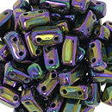 | 11 | 21495JT | Iris Purple | 3x6 мм 2 отв. 0,8 мм | 10 гр. ~85-86 шт. | 297.00 | $3.17 | $2.77 | $2.38
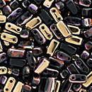 | 12 | C23980 | Apollo Jet | 3x6 мм 2 отв. 0,8 мм | 10 гр. ~85-86 шт. | 297.00 | $3.17 | $2.77 | $2.38
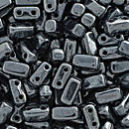 | 13 | L23980 | Hematite | 3x6 мм 2 отв. 0,8 мм | 10 гр. ~85-86 шт. | 297.00 | $3.17 | $2.77 | $2.38
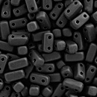 | 14 | M23980 | Matte Jet | 3x6 мм 2 отв. 0,8 мм | 10 гр. ~85-86 шт. | 297.00 | $3.17 | $2.77 | $2.38
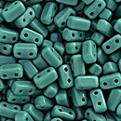 | 15 | 63150 | Persian Turquoise | 3x6 мм 2 отв. 0,8 мм | 10 гр. ~85-86 шт. | 342.00 | $3.65 | $3.19 | $2.74
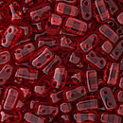 | 16 | 90080 | Siam Ruby | 3x6 мм 2 отв. 0,8 мм | 10 гр. ~85-86 шт. | 297.00 | $3.17 | $2.77 | $2.38
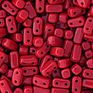 | 17 | 93200 | Opaque Red | 3x6 мм 2 отв. 0,8 мм | 10 гр. ~85-86 шт. | 342.00 | $3.65 | $3.19 | $2.74

в начало >>

